순환당직표 확인방법
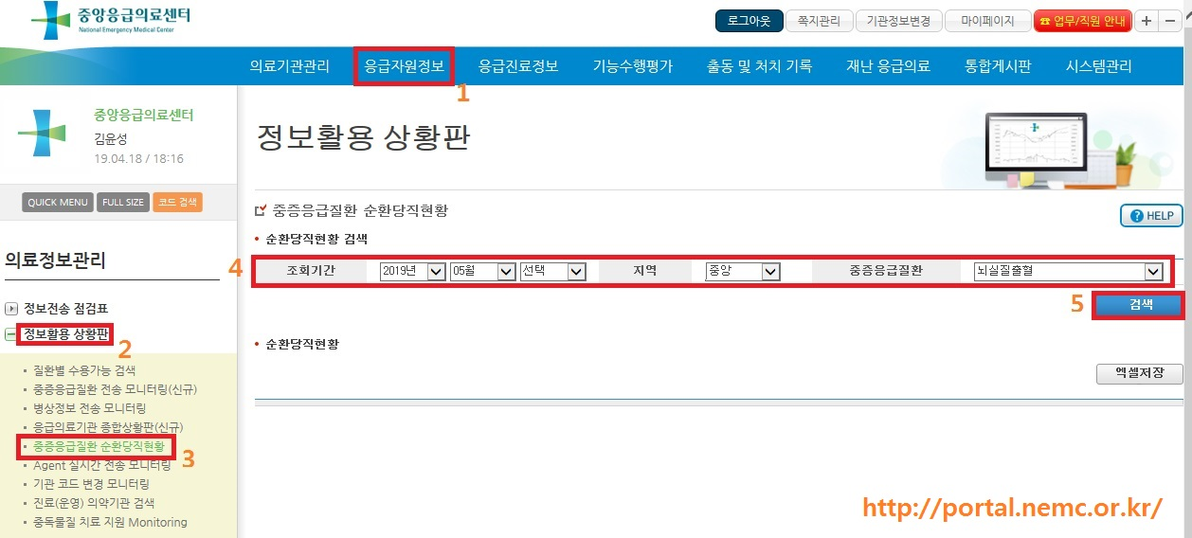
중증응급환자 야간·휴일 수술지원사업 순환당직표 확인방법 안내

- 중앙응급의료센터 포털(http://portal.nemc.or.kr)

